상품제안서
엔보우 NG02 블루투스 무소음 무선 마우스 | 상품코드: S01430

 |  |  |  |  |  |  | 02-713-8555 | www.synergygift.co.kr
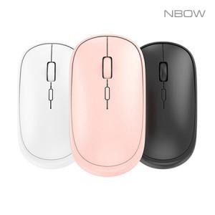

【상세/제작정보】 | 블루투스+2.4G 2채널 멀티페어링 무소음 마우스

【인쇄/포장옵션】 | 레이저, 풀칼라 / 포장지포장

【공급단가】 | 수량 | 50~ | 100~ | 500~ | 1,000~ | 2,000~
*VAT별도 | 블랙 | 7,150원 | 6,760원 | 6,430원 | 6,270원 | 6,160원
 | 핑크 | 7,150원 | 6,760원 | 6,430원 | 6,270원 | 6,160원
 | 화이트(품절) | 7,150원 | 6,760원 | 6,430원 | 6,270원 | 6,160원

【상품 URL】 | https://www.synergygift.co.kr:443/src/goods_detail.php?gdno=19380

